Sheet1
宗像フェスCSR推進実行委員会 事業実施写真
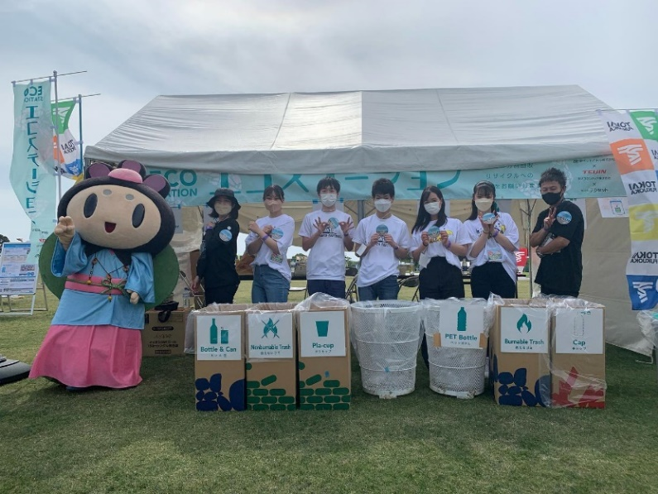
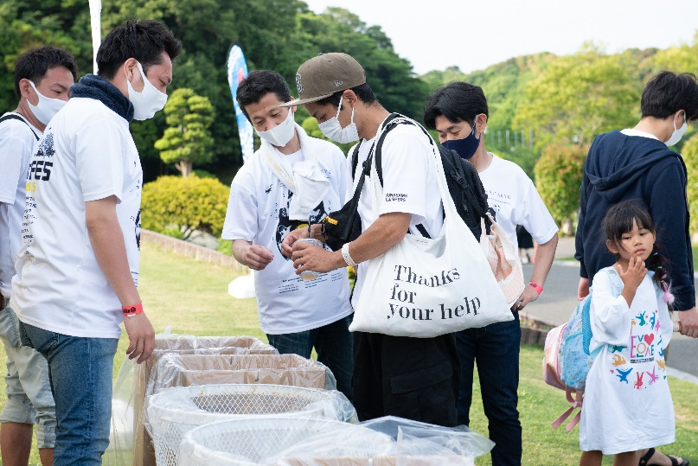

6月4・5日の宗像フェス内エコステーション運営
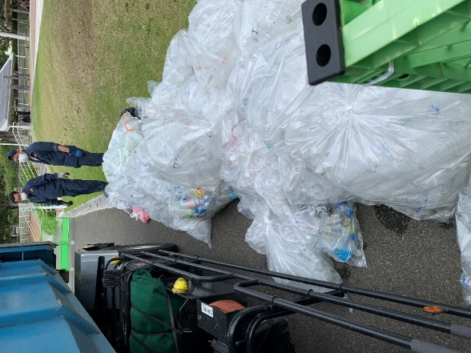
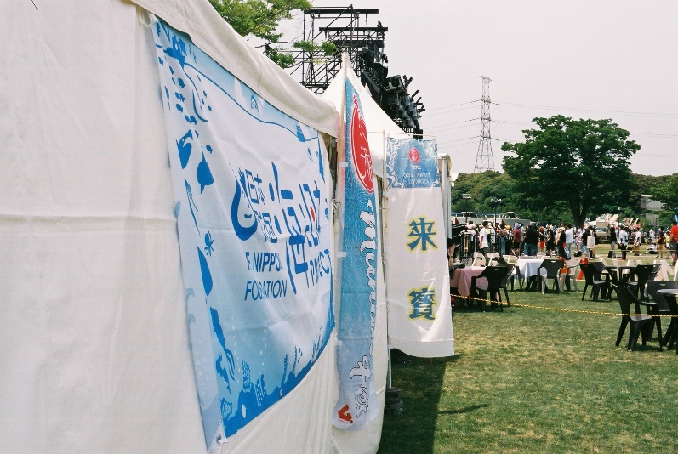

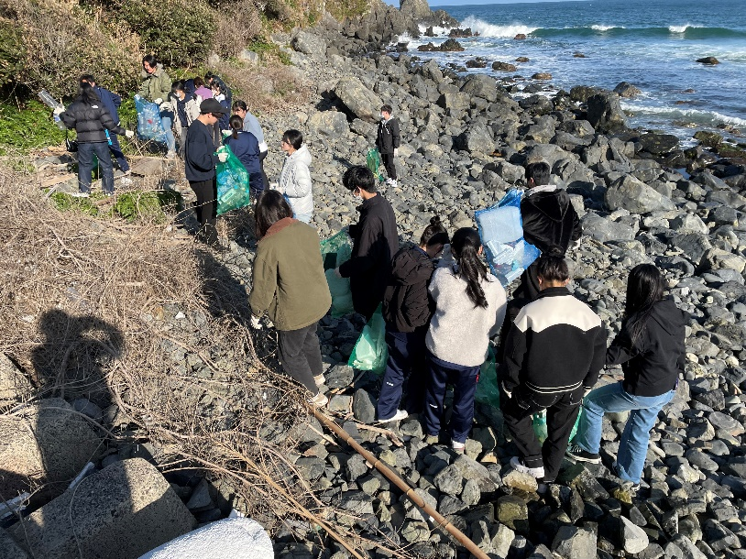
6月4・5日の宗像フェスステージ横テントの横断幕 | 6月4・5日の宗像フェスで回収した ペットボトル
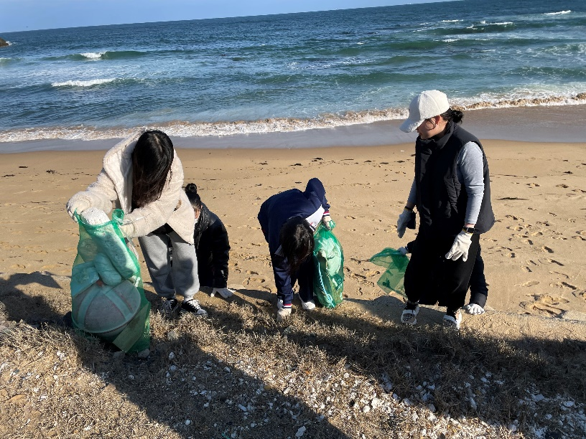

12月23日宗像フェス参加者による海岸清掃

